SCRIPT
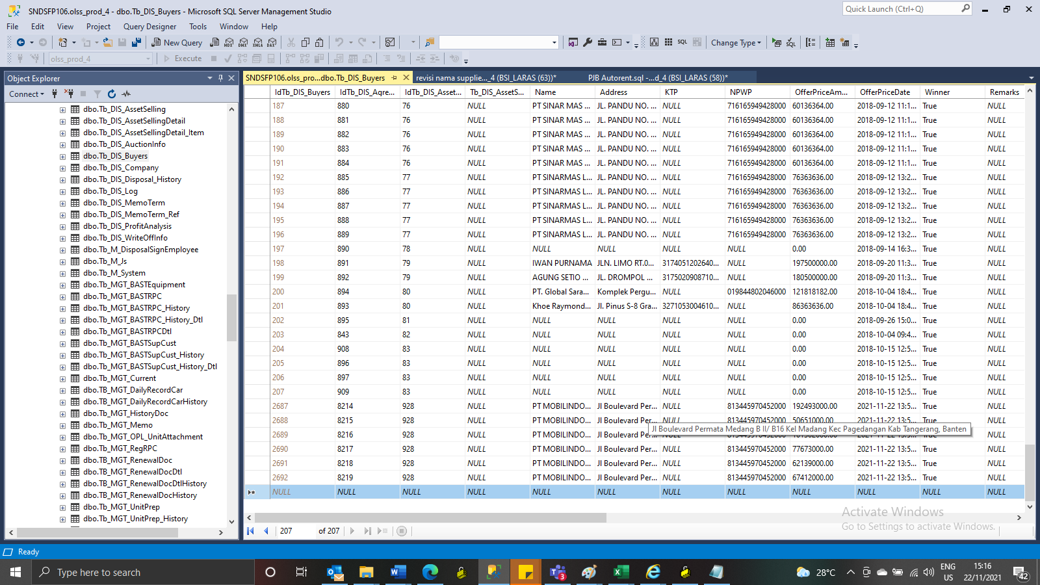
Insert TB_DIS_BUYERS

SCREENSHOOT
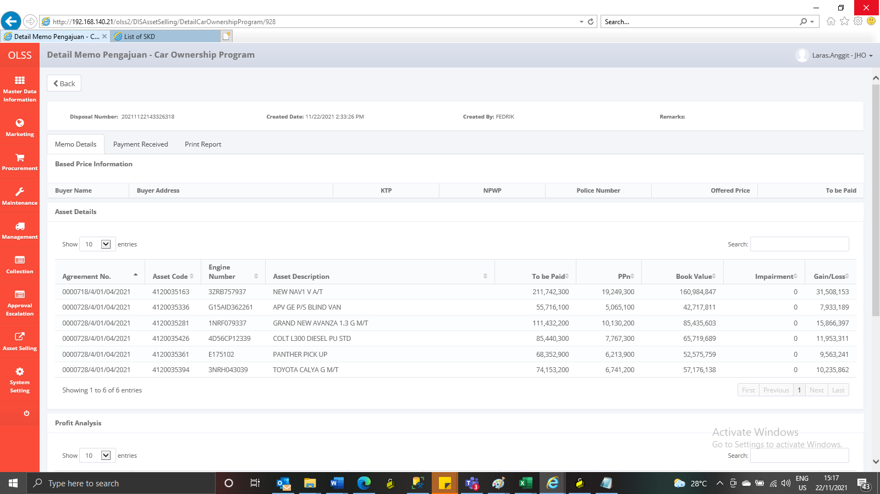
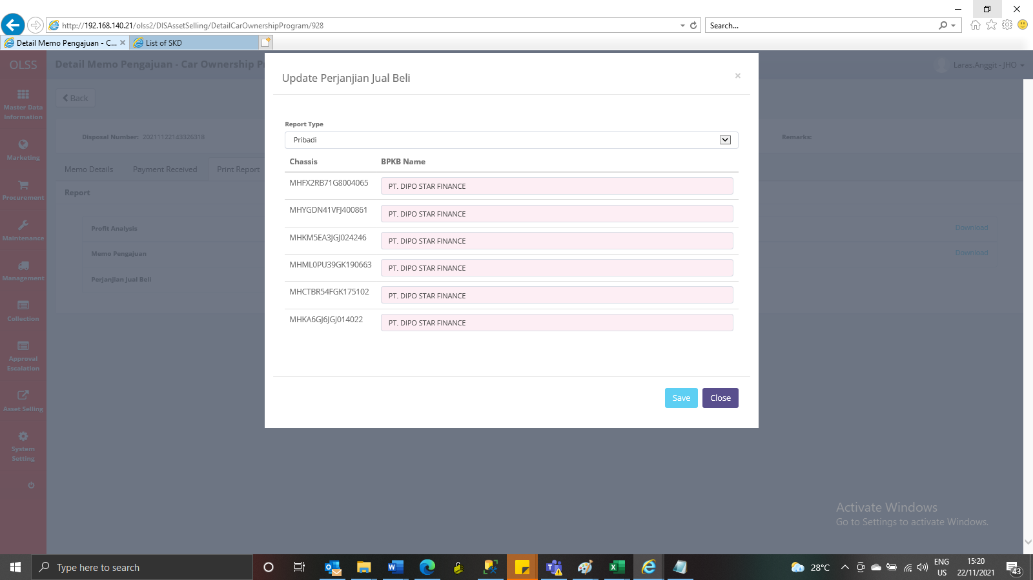
BEFORE
MEMO 00225/COP/11/2021

